【入力例】
消防同意依頼登録フォーム
未入力必須項目がありますので確認してください。
必要事項を以下の欄に入力をお願いします。黄色セルが必須項目です。
１ 依頼者等
 | 依頼者 | 指定確認検査機関 | 日本ＥＲＩ株式会社 |  |  |  |  | OK
 |  | 代表者役職 | 代表取締役 | 氏名 | 庄子 猛宏 | 担当者氏名 |  | 必須 |  | 『構造』欄入力規則
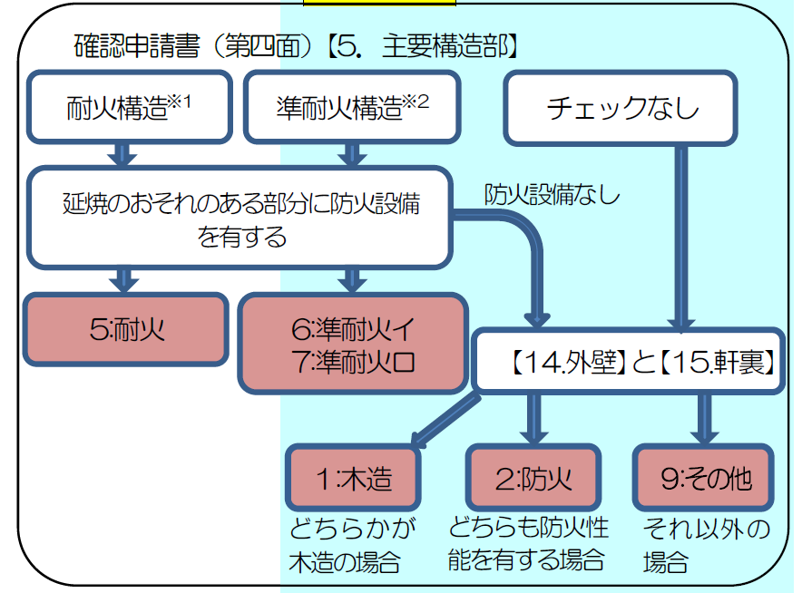
 | 依頼先 |  | 消防署長 |  |  |  |  | 必須
２ 建築主
 | 住 所 | 東京都港区▲▲ |  |  |  |  |  | OK | ※2～7までの黄色セル部分を入力してください。入力が完了すると「必須」が「OK」に変わります。
 |  | 1 | 丁目 | 2 | 番 | 3 | 号
 | 氏 名 | 株式会社●● 建築 一郎 |  |  |  |  |  | OK
 | 役 職 | 代表者役職 |  | 電話番号 | 03-0000-0000 |  |  | OK
３ 建物情報
 | 建物名称 | （仮称）確認邸新築工事 |  |  |  |  |  | OK
 | 所在地 (住居表示) | 東京都新宿区◆◆ |  |  |  |  |  | OK
 |  | 1 | 丁目 | 1 | 番 | 1 | 号
 | 工事種別 | 0:新築 |  |  | 用途地域 | 2:第２種専用住居地域 |  | OK
 | 敷地面積 | 150.00 | ㎡ |  | 防火地域 | 1:準防火 |  | OK
 | 建築面積 | 100.00 | ㎡ |  | 構造 | 5:耐火 |  | OK
 | 延べ面積 (申請面積) | 200.00 | ㎡ |  | 階層 | 地上 | 2 | OK
 |  |  |  |  |  | 地下 | 0 | OK
 | 最高高さ | 7 | ｍ |  |  |  |  | OK
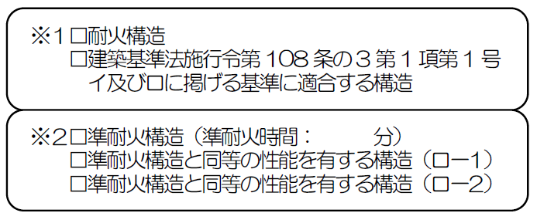
 | 軒高 | 7 | ｍ |  |  |  |  | OK
４ 代理者情報
 | 住 所 | 大阪府大阪市○○ |  |  |  |  |  | OK
 |  | 1 | 丁目 | 1 | 番 | 1 | 号
 | 氏 名 | 株式会社×× 設計 春子 |  |  |  |  |  | OK
 | 役 職 | 代表取締役
 | 電話番号 | 072-0000-0000 |  |  |  |  |  | OK
５ 設計者情報
 | 住 所 | 大阪府大阪市○○ |  |  |  |  |  | OK
 |  | 1 | 丁目 | 1 | 番 | 1 | 号
 | 氏 名 | 株式会社×× 設計 春子 |  |  |  |  |  | OK
 | 役 職 | 代表取締役
 | 電話番号 | 072-0000-0000 |  |  |  |  |  | OK
６ 施工者情報
 | 住 所 | 大阪府八尾市△△
 |  | 2 | 丁目 | 2 | 番 | 2 | 号
 | 氏 名 | 株式会社×× 施工 太郎
 | 役 職 | 代表取締役
 | 電話番号 | 072-1111-1111
７ 工事予定
 | 着工予定 | 2024 | 年 | 4 | 月 | 1 | 日 | OK
 | 竣工予定 | 2025 | 年 | 6 | 月 | 1 | 日
８ 確認申請管理情報
 | 受付年月日 |  | 年 |  | 月 |  | 日 | 必須
 | 指定確認検査機関受付番号 | 第ERI- 号 |  |  |  |  |  | OK
 | 東京消防庁への依頼番号 | 第ERI- 号 |  |  |  |  |  | OK | ※このExcelでは『シート複製』ボタンは利用できません。 複数棟ある場合は東京消防庁消防同意依頼システム（https://csyouboudoui-irai.tfd.metro.tokyo.lg.jp/）より 「消防同意依頼フォーム（標準版）」をダウンロードし、マクロを有効にして作成してください。

※ 申請棟が複数ある場合には「シート複製」をクリック エラーメッセージが表示された場合は「終了」をクリック

